Dakpan zonnepanelen
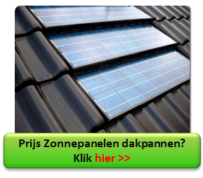
Dakpan zonnepanelen
Een dakpan zonnepaneel zorgt niet alleen voor gratis stroom maar is gelukkig niet zo lelijk op het dak. Je ziet bijna niets van die zonnepanelen in de dakpan!

Dakpan zonnepanelen voordelen

Ze zijn flexibel en op veel plaatsen te integreren in het dak
Ze zijn geschikt voor het vervangen van bijna alle typen dakpannen
Zowel geschikt voor renovatie als bij compleet nieuw dak
Werkt met de standaard omvormers
Lichter dan normale zonne-panelen (dus geen constructie aanpassingen)
Geïntegreerd in het dakvlak, dus mooier
Lange garantie (20 tot 30 jaar)
Prijzen zijn concurrerend t.o.v normale panelen

Dakpan zonnepanelen kopen
Het is dus mogelijk om zonnepaneel dakpannen op je dak te laten leggen en dat is goed nieuws. Bekijk hier meer zonnepannen prijs.

Duurzaam renoveren
Duurzaam renoveren

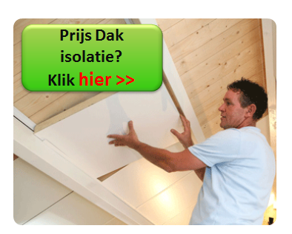
Duurzaam renoveren is vaak slim om te doen. Niet alleen voor je maandelijkse kosten maar ook omdat subsidie vaak beschikbaar is. Bekijk die voor de volgende verbouwingen:
Subsidie zonnepanelen
Subsidie isolatie
Subsidie dubbel glas

Bekijk hier alles over subsidie

Kosten besparen

Naast de subsidie kun je meer doen om de kosten van verbouwen te verlagen. Door het vergelijken van prijzen kom je er achter wie het beste aanbod heeft voor jou. Op deze pagina zie je bijvoorbeeld de prijs van dakisolatie en krijg je snel prijzen van leveranciers uit jouw omgeving. Zodat je zelf kunt bepalen wat de beste aanbieding is om vervolgens geld te gaan besparen!

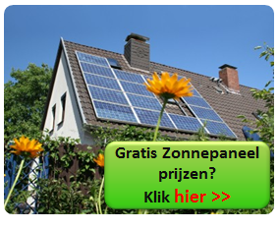
Prijs Zonnepanelen

Door het vergelijken van zonnepanelen kom je er achter wie het beste aanbod heeft voor jou. Op deze pagina zie je de prijs van zonnepanelen en krijg je snel scherpe offertes van leveranciers uit jouw omgeving. Zodat je zelf kunt bepalen wat de beste aanbieding is voor jou om daarna te gaan besparen op de energierekening!

Taatsdeur
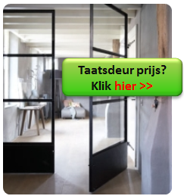
Taatsdeur

Taatsdeur voordelen

Voordelen van zo’n taatsdeur zijn er vooral bij zware deuren:
Geen zware stijlen nodig om de deur aan af te hangen
Makkelijk doordraaiende deuren te construeren
Vloerpot als draaipunt geeft mogelijkheid dat deur sluit bij brand of sluit na gebruik
Zowel uitvoerbaar als stalen kozijn en deur als in hout en aluminium.

Taatsdeur Nadelen

Deze bijzondere draaideur is wat duurder dan een normale deur
De afdichting voor tocht en vocht is soms moeilijk te realiseren

Meer informatie: | Taatsdeur
 | Harmonica deuren
 | Binnendeuren
 | Stalen kozijnen

Harmonica deuren
Harmonica deuren

Vergelijk tussen de 3 opties
 | Harmonica deuren | Schuifdeuren | Openslaande deuren
 | 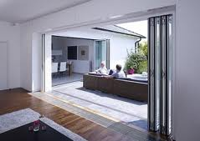 | 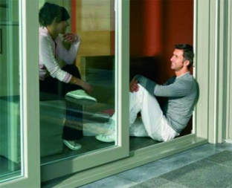 | 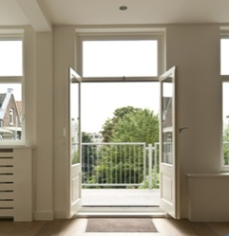
Prijs | Duurste | Goedkoop | Goedkoopste (gelijk met schuifdeuren)
Opening | Grootste | Kleinste | Groot
Gemak | Makkelijk (tegenwoordig) | Normaal | Makkelijkste
Veiligheid | Afhankelijk van certificaten en uitvoering
Waarde | ++ | + | +
Wooncomfort | Hoogste | Normaal | Redelijk

Verbouwing voor alle drie de opties:
Vergunning nodig? Vaak niet aan achterzijde woning als het geen (rijks-) monument is
Constructie | Stalen balk is vaak nodig wanneer de opening vergroot wordt
Verwarming | Vloerverwarming, convector of radiator tegen de muur

Kunststof kozijnen
Kunststof kozijnen
materiaal | kunststof (of hout/ aluminium/ staal)
zelf doen of laten doen | of deels (bijvoorbeeld alleen het schilderwerk
glas | dubbel glas HR++ of driedubbel glas
Sfeermakers | Luiken en/ of markiezen en/ of glas in lood
kleur | Een lichte kleur zorgt voor een neutraler huis
 | (accenten kunnen in kleine/ veranderbare onderdelen zitten)
zonwering | screens, uitvalzonwering, rolluiken, binnenzonwering zoals shutters,
 | gordijnen, lamellen of luxaflex
ramen | aantal te openen delen
ventilatie | aantal m1 ventilatierooster

nb de leverancier kan je na offerte aanvraag op alle onderdelen adviseren.
Vergelijk hier kozijn prijzen |  | Kozijnen
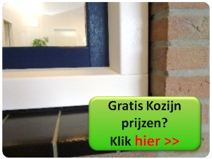

Badkamer
Kosten verbouwen badkamer

Je kunt de kosten van deze verbouwing ook nog op andere manieren te weten komen. Als je badkamer nog deels mooi is kun je dat vaak gewoon in tact laten en alleen die onderdelen vervangen die jij wilt, dan bespaart dat al mooi op de kosten van de badkamer. Er zijn globaal 3 manieren om eenvoudig en snel de kosten te weten te komen voor die deels verbouwde of compleet nieuwe, namelijk: | 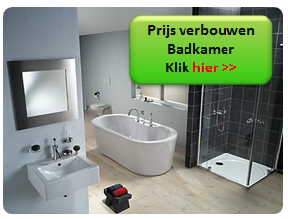

1. Zelf doen: Kosten badkamer en de rest in huis met de Verbouwkosten Tool
2. Laten doen: Prijzen eenvoudig opvragen voor de kosten van de badkamer
3. Alleen het tegel werk laten doen: Prijzen van kosten van tegelwerk van tegelzetters!

Aannemer
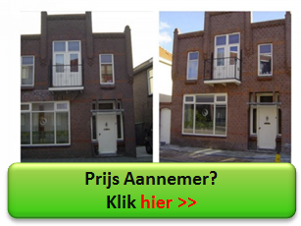
Aannemer
Voor- en nadelen aannemer

De voordelen van een aannemer zijn:
Goede kwaliteit
Snelle verbouwing
Stevige en wind- en waterdichte verbouwing (bv bij nieuwe kozijnen)
Weten waar je aan toe bent (goed en snel verhuizen)
Veilig verbouwing/ huis

De nadelen aannemer zijn:
Duurder dan zelf verbouwen (het scheelt veel uurloon)
Niet alles zelf in de hand hebben (zou hij morgenochtend er weer zijn?)
Problemen over de planning en prijs als je niet op tijd bent begonnen met zoeken om daarna tijd te hebben voor een duidelijk contract (dus geen haast hebben bij de gunning)
Mogelijke discussies over de prijs, kwaliteit en planning (wakker liggen)

Opties voor aannemer te vinden
Optie 1: In je gemeente de lokale bedrijfjes bellen
Optie 2: Online aannemers laten bieden
Optie 3: Offerte aannemer aanvragen

Meer informatie

Dakkapel
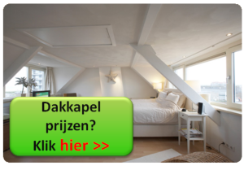
Dakkapel keuzes

materiaal | kunststof/ hout/ riet
wangen | hout/ kunststof/ zink/ koper
dak | vlak op met punt cq schuin
dakafwerking | bitumen/ epdm/ zonnepaneel
kozijn | vlakvullend of deels gesloten (iets goedkoper)
ramen | aantal te openen delen
ventilatie | aantal m1 ventilatierooster
glas | dubbel glas HR++ of driedubbel glas
zonwering | screen of grotere dakoverstek

nb de leverancier kan je na offerte aanvraag van een dakkapel op alle onderdelen adviseren.
Vergelijk hier dakkapel prijzen |  | Dakkapel informatie

